助成金交付申請書（事業所申請用）
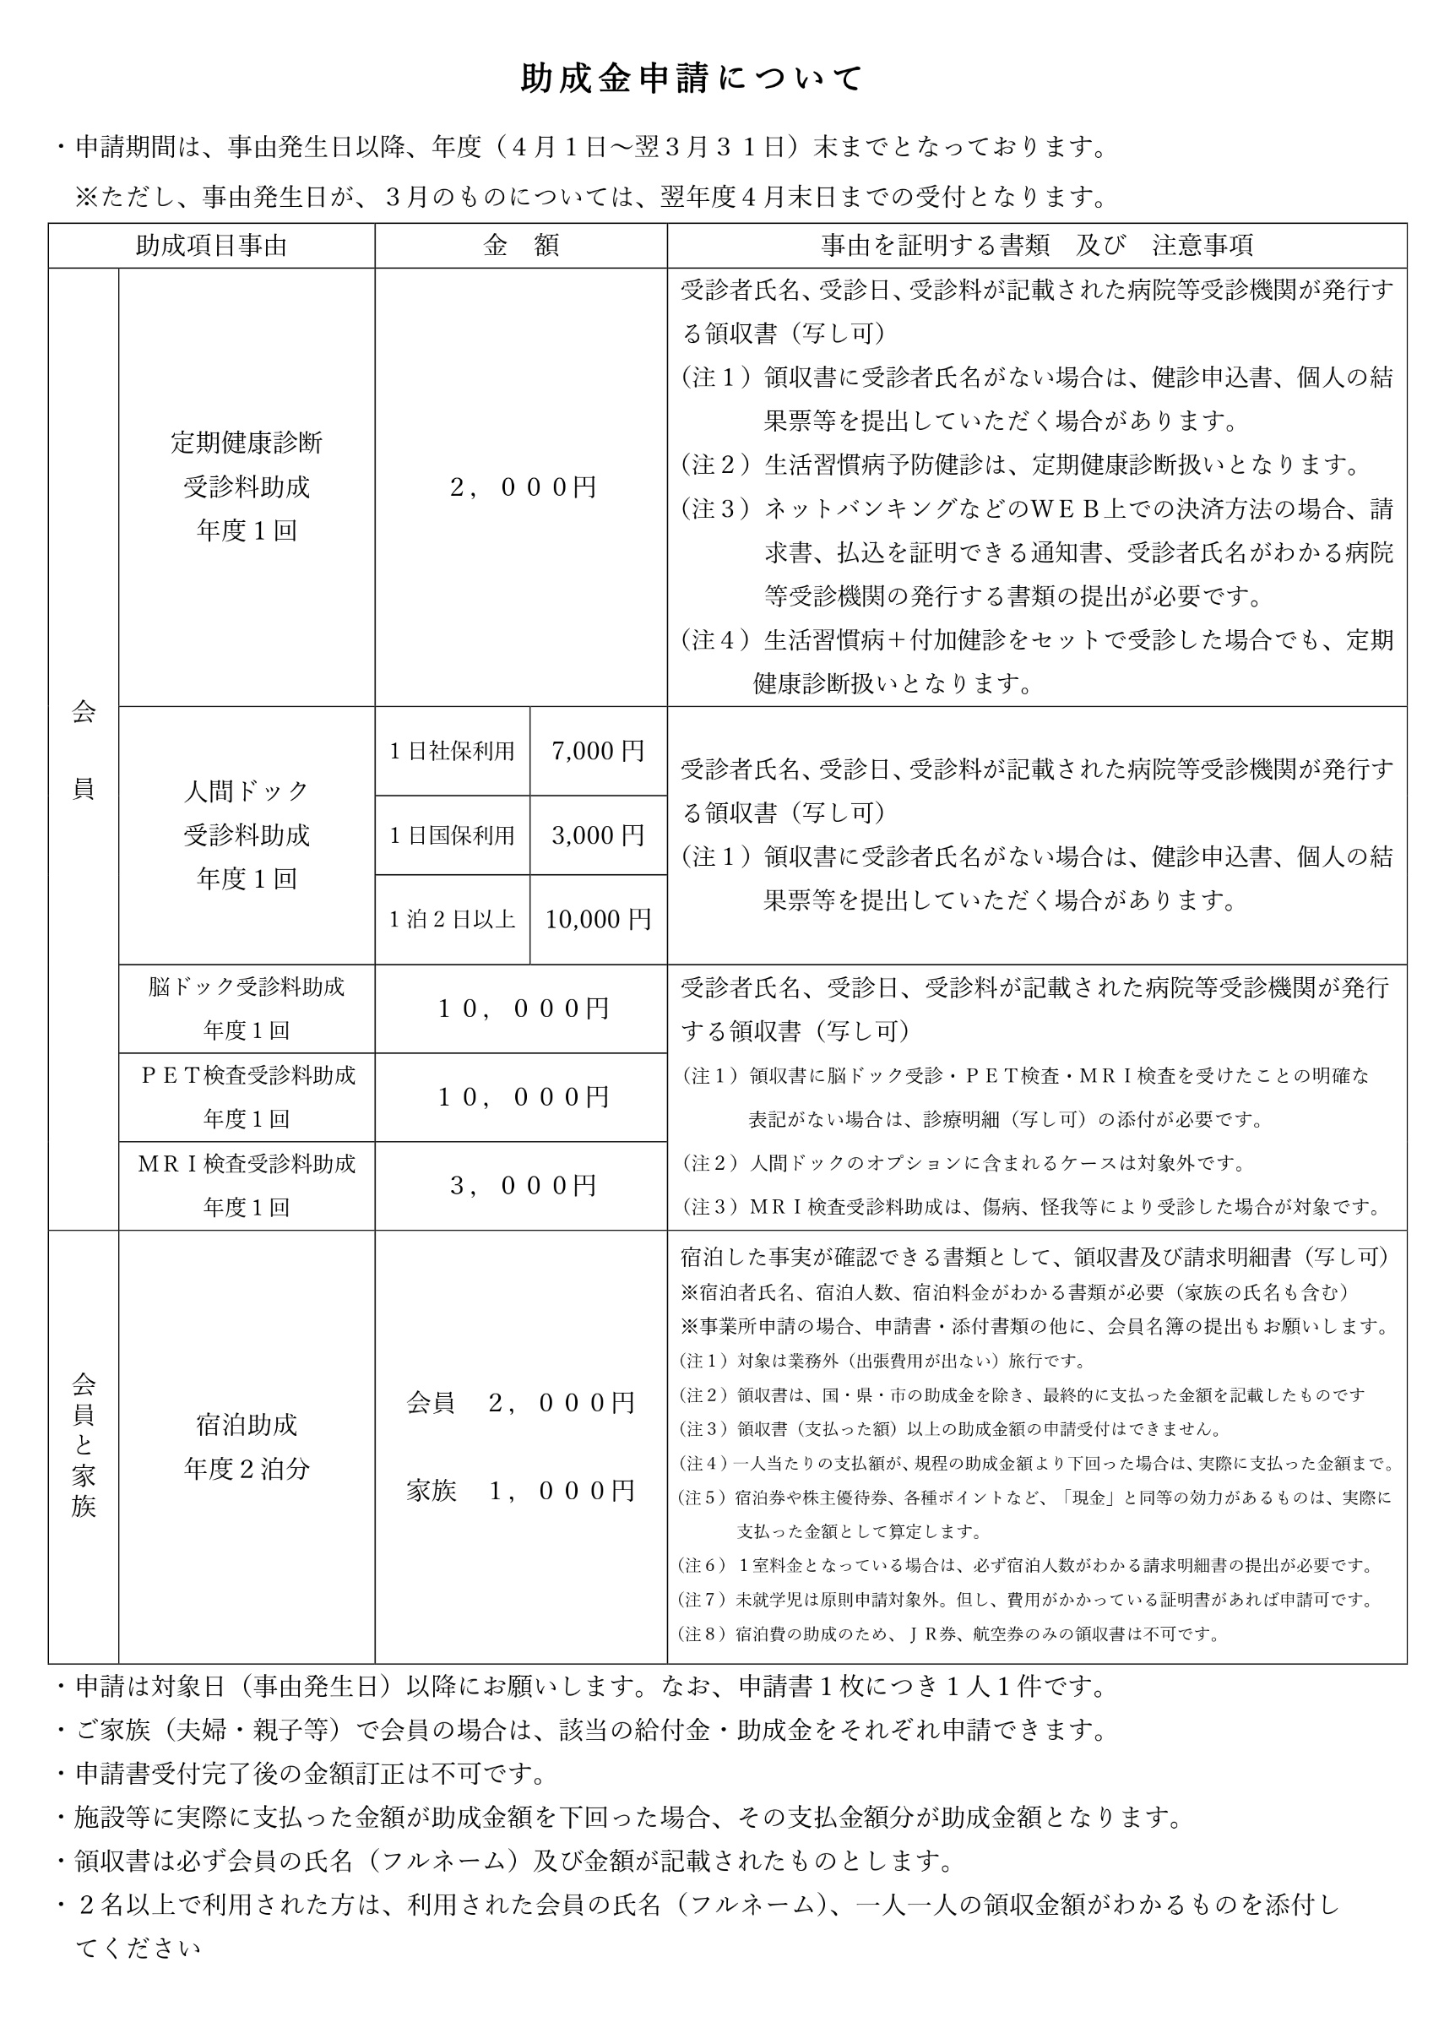
 |  |  |  |  |  |  |  |  |  |  |  |  |  |  |  |  | 令和 |  |  |  | 年 |  | 月 | 日
 |  |  |  | 助成金交付申請書（事業所申請用）
公益財団法人 佐世保市中小企業勤労者福祉サービスセンター 理事長 様
 |  |  |  |  |  |  |  |  |  | 事業所番号
 |  |  |  |  |  |  |  |  |  | 事業所名
 |  |  |  |  |  |  |  |  |  | 代表者氏名 |  |  |  |  |  |  |  |  |  |  |  |  |  | 印

 |  |  |  |  | 申請金額 |  |  |  |  |  |  |  |  |  |  | 円 |  |  |  |  |  |  |  |  | 0

 | 助成金交付申請金額の内訳（助成対象者の名簿を別に添付してください）
 | ※注記：申請金額が助成額を下回る場合は、人数を入力せず手書きで記入をお願いします。
助 成 項 目 |  |  | 申 請 時 記 入 事 項 |  |  |  |  |  |  |  |  |  |  |  |  |  |  |  |  |  |  | 添付資料
定期健康診断 受診料助成 |  |  | 受診年月日 |  |  |  | 年 |  | 月 | 日 | ～ |  | 年 |  | 月 |  | 日 | （ |  | 年度分） |  | 裏面参照
 |  |  | 受診医療機関
 |  |  | 申請人数及び 申 請 額 |  |  | 助成額 |  | 2,000 |  | 円 | × |  | 名 | ＝ |  |  |  |  | 円
人間ドック等 受診料助成 |  |  | 受診年月日 |  |  |  | 年 |  | 月 | 日 | ～ |  | 年 |  | 月 |  | 日 | （ |  | 年度分）
 |  |  | 受診医療機関
 |  |  | 申請人数及び 申 請 額 |  |  | 人間ドック |  | 日帰り社保 |  |  | 助成額 | 7,000 |  | 円 | × |  | 名 | ＝ |  |  | 円
 |  |  |  |  |  |  |  | 日帰り国保 |  |  | 助成額 | 3,000 |  | 円 | × |  | 名 | ＝ |  |  | 円
 |  |  |  |  |  |  |  | １泊２日以上 |  |  | 助成額 | 10,000 |  | 円 | × |  | 名 | ＝ |  |  | 円
 |  |  |  |  |  | 脳 ド ッ ク |  |  |  |  | 助成額 | 10,000 |  | 円 | × |  | 名 | ＝ |  |  | 円
 |  |  |  |  |  | Ｐ Ｅ Ｔ 検 査 |  |  |  |  | 助成額 | 10,000 |  | 円 | × |  | 名 | ＝ |  |  | 円
 |  |  |  |  |  | Ｍ Ｒ Ｉ 検 査 |  |  |  |  | 助成額 | 3,000 |  | 円 | × |  | 名 | ＝ |  |  | 円

助 成 項 目 |  |  | 申 請 時 記 入 事 項 |  |  |  |  |  |  |  |  |  |  |  |  |  |  |  |  |  |  | 添付資料
宿泊助成 ※業務による宿泊を除く |  |  | 宿泊期間 |  |  |  | 年 |  | 月 | 日 | ～ |  | 年 |  | 月 |  | 日 | （ |  | 年度分） |  | 裏面参照
 |  |  | 申請人数 |  |  | 会 員 |  |  | （2,000円） |  | × |  | 名 | × |  | 泊 | = |  |  |  | 円
 |  |  |  |  |  | 登録家族 |  |  | （1,000円） |  | × |  | 名 | × |  | 泊 | = |  |  |  | 円

注） | １．助成金は、事業所登録口座に入金します。
 | ２．登録口座以外の口座を希望される場合は、別途「給付金・助成金受入登録口座変更申請書」
 |  | をご提出ください。
 | ３．添付書類は、裏面「助成金申請について」をご確認の上、ご提出下さい。
 | ４．生活習慣病＋付加健診をセットで受診した場合でも、定期健康診断扱いとなります。

 |  |  |  |  |  |  |  |  |  |  |  |  |  |  |  |  |  |  |  |  | 受付印
 |  |  |  |  |  |  |  |  |  |  | 発議日 |  |  |  | 年 |  | 月 |  | 日
 |  |  |  |  |  |  |  |  |  |  | 決裁日 |  |  |  | 年 |  | 月 |  | 日

